BC
INFORMACIÓN GENERAL PARA CASO DE NEGOCIO (BC)
Actualización: 11 marzo 2025 10 26am
FECHA MAXIMA PARA CALCULO DE CONSUMIBLES (NO MENOR A 48 HORAS) | 2025-05-27
TIPO DE CLIENTE | PUBLICO
ENTIDAD CONTRATANTE | HOSPITAL GENERAL PUYO
CLIENTE | HOSPITAL GENERAL PUYO
Código del Proceso | SIE-HGP-2025-023
Objeto de contratación | “ Adquisición de dispositivos médicos para diagnóstico In Vitro de química sanguínea e inmunología por determinaciones efectivas con apoyo tecnológico, para el Hospital General Puyo año 2025 .”.
Provincia /Ciudad | Pastaza - Puyo
* Ambiente de Laboratorio :
Número de días por semana que trabaja el laboratorio | 7
Turnos por dia | 2
Horas por turno | 12
Controles de calidad por turno | 0.5
Niveles de Control | 2
Frecuencia de controles de calidad (Rutina) | diario
Pruebas Especiales | ckmb , ck,phos,hba1c,tpu,uibc,trsf,Toxo Igg,Toxo Igm,Rubella Igg,Rubela Igm,Herpes 1y2 IGG,HBASG,anti hbs,ca 19-9,CEA,Ca125 ,ca15-3,CA 74,CYFRA 211, IGF1
Frecuencia de controles de calidad pruebas especiales | 2 veces a la semana
*Equipamiento
Nombre de Equipo Principal | Cobas Pure 303 + 402
Estado de equipo principal (nuevo / usado/ año de fabricación) TDR | NUEVO no menor al 2022
Estado de equipo: Propio / Alquilado /Nuevo /Reservado/ Serie (FAM) | pedido para importacion equipo 402 y 303 instalado
Imagen reserva de equipo | 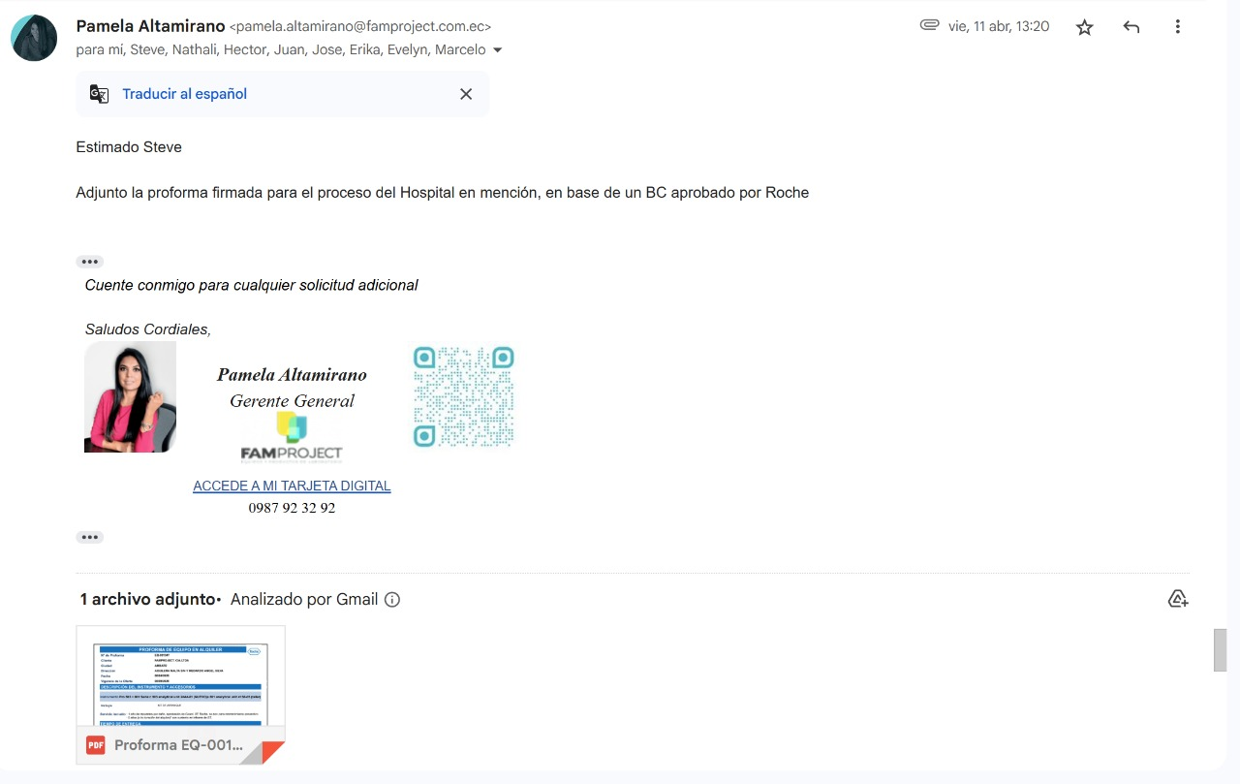
Nombre de Equipo Back up | En caso de daño del equipo principal
Estado de equipo back up (nuevo / usado/ año de fabricación) | CU
Se debe instalar a la par del equipo principal? SI/NO | No
Ubicación de los equipos a instalar | Laboratorio Clinico del Hospital General Puyo
Permite equipo provisional | No
*LIS
Incluye LIS : Si / No | SI
Proveedor del sistema a trabajar | Orion
Incluye Hadware: Si/No | SI
Número de pacientes MENSUAL | 700
Interfaz a sistema actual | N/A
Nombre del sistema | N/A
Proveedor | N/A
Incluye Hadware: Si/No | N/A
Interfaz de equipos | SI
Modelo / Proveedor | XN-1000 / Famproject
Modelo / Proveedor | CORNLEY PR-C ELECTROLYTE ANALYZER
Modelo / Proveedor | SYSMEX UF5000 URUANALISIS , DIRUI BCA1000 COAGULACION, VITEK 2 COMPACT MICROBIOLOGIA , BACT/ALERT 3D MICROBIOLOGIA | Incluir 2 equipos de gases propiedad del cliente, equipos EDAN
* Requerimiento del BC:
Cobro de arriendo del equipamiento: Si / NO (GERENCIA)
Plazo | 6 meses
Proyección de plazo | 8 meses
*Compra
Presupuesto Referencial del proceso | $ 151848,00
Porcentaje máximo de canje | 0%
Compromiso de compra (GERENCIA)
*Entregas
Total/Parcial - tiempo/Parcial a necesidad del laboratorio | 50% la primera entrega y el 50% a los 90 dias de la primera entrega
Determinacion Efectiva Si/No | SI
Observaciones | Proceso considerado para 6 meses para ser el unico oferente y llegar a una negociacion

*Inversiones adicionales | Características | Estado | Cantidad | Precio | Total
Control externo de tercera opinión |  |  | 0 | $- | $-
Control interno interlaboratorial |  |  | 0 | $- | $-
Póliza de Fiel Cumplimiento del Contrato | $72,126.03 |  | 1 | $500.00 | $500.00
Póliza de seguro de equipos |  |  | 0 | $- | $-
Ups equipo | incluido en el equipo |  | 0 | $- | $-
Ups servidor | Powest on line 1kva 1000VA |  | 0 | $200.00 | $-
LIS |  |  | 1 | $700.00 | $700.00
Interfaz |  |  | 6 | $1,500.00 | $9,000.00
Lantronix |  |  | 0 | $- | $-
IP publica |  |  | 0 | $- | $-
Punto de consulta web |  |  | 0 |  | $-
Internet | contamos con internet en el proceso vigente |  | 8 | $49.00 | $392.00
ROUTER | tomar en cuenta que tenemos en el cliente |  | 1 | $70.00 | $70.00
Servidor |  |  | 0 | $- | $-
Computadores | CPU+Monitor + Teclado y mouse ingreso y emergencia |  | 2 | $600.00 | $1,200.00 | Comprar Lidy
Impresora Epson L4260 Laser multifuncion |  |  | 0 | $300.00 | $-
Tinta |  |  | 0 | $60.00 | $-
Impresora Epson Toner |  |  | 0 | $- | $-
Toner |  |  | 0 | $- | $-
Impresora Zebra Termica ZD230 ETHERNET Y USB | Especificaciones en tdr compartidas a Lidy |  | 3 | $400.00 | $1,200.00 | Comprar Lidy, como es Orion es impresora USB
Lector inalambrico de codigo de barra |  |  | 0 |  | $-
Sistema de destilación de agua pequeño |  |  | 0 |  | $-
Sistema de osmosis | actualmente se encuentra en el proceso actual de quimica cambiar membrana |  | 1 | $- | $-
Sitema de prefiltracion | mantenimiento |  | 1 | $700.00 | $700.00
Tanque para resina mixta (muerta) | accesorio incluido en el sistema de osmosis actual |  | 1 | $250.00 | $250.00
Tubo contenedor de resina | accesorio incluido en el sistema de osmosis actual |  | 0 |  | $-
Estructura de proteccion para sistema de agua | actualmente se encuentra en el proceso vigente no solicitan en pliego y tdr |  | 1 | $400.00 | $400.00
MEMBRANE EQ.OSMOSIS, AG2521TF 2.5 diam | Se cambia 1 vez a la año |  | 2 | $600.00 | $1,200.00
FILTER NOM. P/SEDIMENTS PX10-20XX PURTR (CARBON)-azul | Kevin |  | 8 | $60.00 | $480.00
FILTER NOM.P/SEDIMENTS GX05-20XX HYTREX (FIBRA)-blanco de papel | Kevin |  | 8 | $44.00 | $352.00
RESINA IONICA REGENERADA 20 " |  |  | 0 |  | $-
RESINA MUERTA 16kilos | Cada 2 meses |  | 8 | $600.00 | $4,800.00 | (en caso de que el E402 no venga con sistema de doble membrana)
Modificaciones de espacio fisico - estructura |  |  | 0 |  | $-
Modificaciones de espacio fisico - mobiliario |  |  | 0 |  | $-
Sal en grano x quintal | se cambia cada 3 meses |  | 3 | $10.00 | $30.00 | Enviar
Climatizacion del area | actualmente se encuentra en el proceso vigente |  | 1 | $200.00 | $200.00
Rollo de cable UTP CAT5e x 100m |  |  | 0 | $31.00 | $-
Conector RJ45 Delta CAT5E x 50 unds |  |  | 0 | $10.00 | $-
Rack Cerrado POWEST 5UR |  |  | 0 | $150.00 | $-
Switch HP Aruba Ion 5 puertos |  |  | 1 | $60.00 | $60.00 | Comprar Lidy
Switch HP Aruba Ion 1430 24 puertos |  |  | 0 | $200.00 | $-
Extensiones y cortapicos |  |  | 1 | $100.00 | $100.00
Extras (tairas, canaletas, espiral plastico) |  |  | 1 | $100.00 | $100.00
Etiquetas | kevin |  | 41 | $6.29 | $257.89 | Enviar como consumible
A4 printer paper |  |  | 0 | $3.85 | $-
Refrigerador panorámico | no piden en pliego y tdr pero necesitamos una |  | 1 | $700.00 | $700.00
Refrigerador médico |  |  | 0 |  | $-
Termometro para refrigerador | Calibrado |  | 0 | $140.00 | $-
Termohigrometros |  |  | 0 | $70.00 | $-
Cronometros digitales |  |  | 0 | $60.00 | $-
Centrifuga | 24 Tubos |  | 0 | $3,800.00 | $-
Servicio Logisticos Proveedores |  |  | 0 | $- | $-
Servicio Logisticos Clientes |  |  | 16 | $35.00 | $560.00
Ampolla de agua bidestilada | Aproximadamente 1 apolla diaria |  | 300 | $0.35 | $105.00 | Enviar como consumible
Agua destilada por galón |  |  | 0 | $2.80 | $-
Hisopos x 100 uds | Mantenimiento |  | 16 | $0.62 | $9.92
Gasas x 100 uds | Mantenimiento |  | 8 | $5.90 | $47.20
Alcohol prepad 10 x 100 uds | Mantenimiento |  | 16 | $5.00 | $80.00
Centrífuga Para Sedimentación, Media Producción | especificaciones compartidas a Lidy |  | 1 | $3,000.00 | $3,000.00 | Comprar Lidy
Agitador tipo Vórtex | especificaciones compartidas a Lidy |  | 1 | $370.00 | $370.00 | Comprar Lidy
 |  |  |  | Sub total | $26,864.01
 |  |  |  | 15% | $ -
 |  |  |  | Total | $ -

¿Porque es importante ganar este proceso ? | consolidar todas las areas y ser el unico proveedor

